キャラ設定
１１、キャラ設定

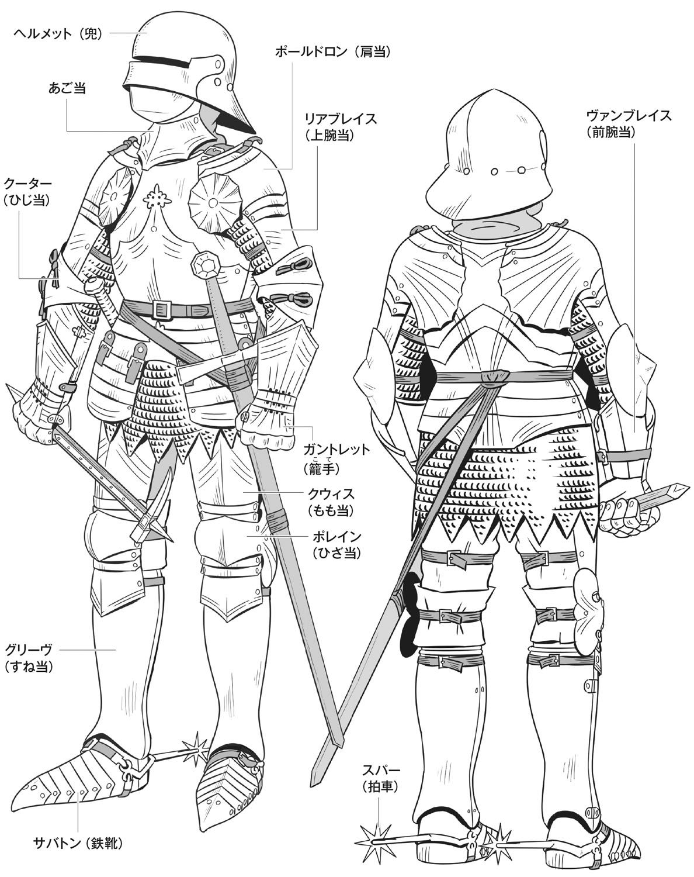
サンプル３
殺人鬼（デュラハン）

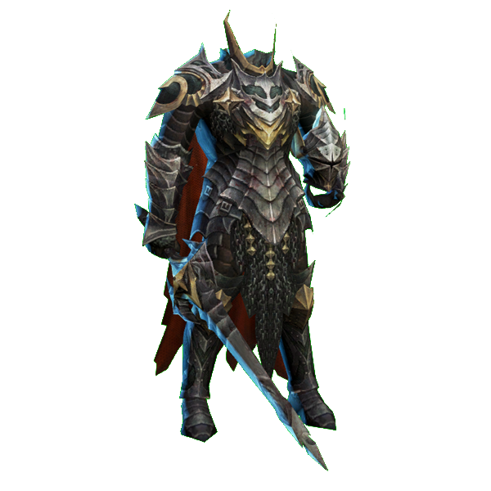
サンプル１

 | デュラハンの三面図を制作する

 | サンプル１を参考し、鎧をデザインする
 | ただし、ヘルメットと武器が無し

 | 胸部分の鎧だけ、サンプル２を参考し
 | 胸が一枚鋼で、真ん中に宝石が付く
 | 宝石の大きさはサンプル２より三倍大きくしてください
 | 上半身の横幅は一般人より太くする

 | 靴はサンプル３のように、拍車が付く

 | ポーズは警備員の設定図を参考に、
 | 片手が上げているような姿勢で描く

 | 配色は基本黒で、
 | サンプル４のように鎧に模様を追加する
 | 色はサンプルと違って、赤色で描く

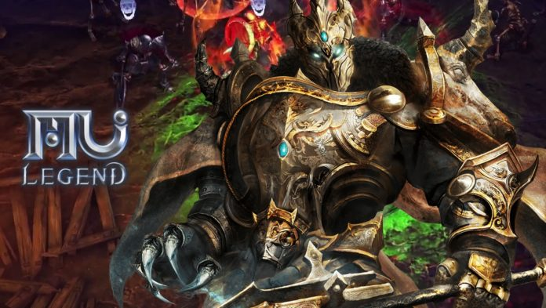
サンプル２
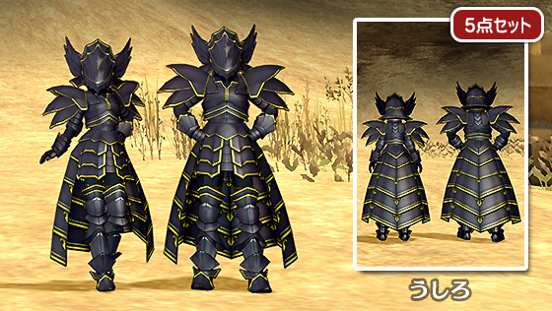
サンプル４

警備員
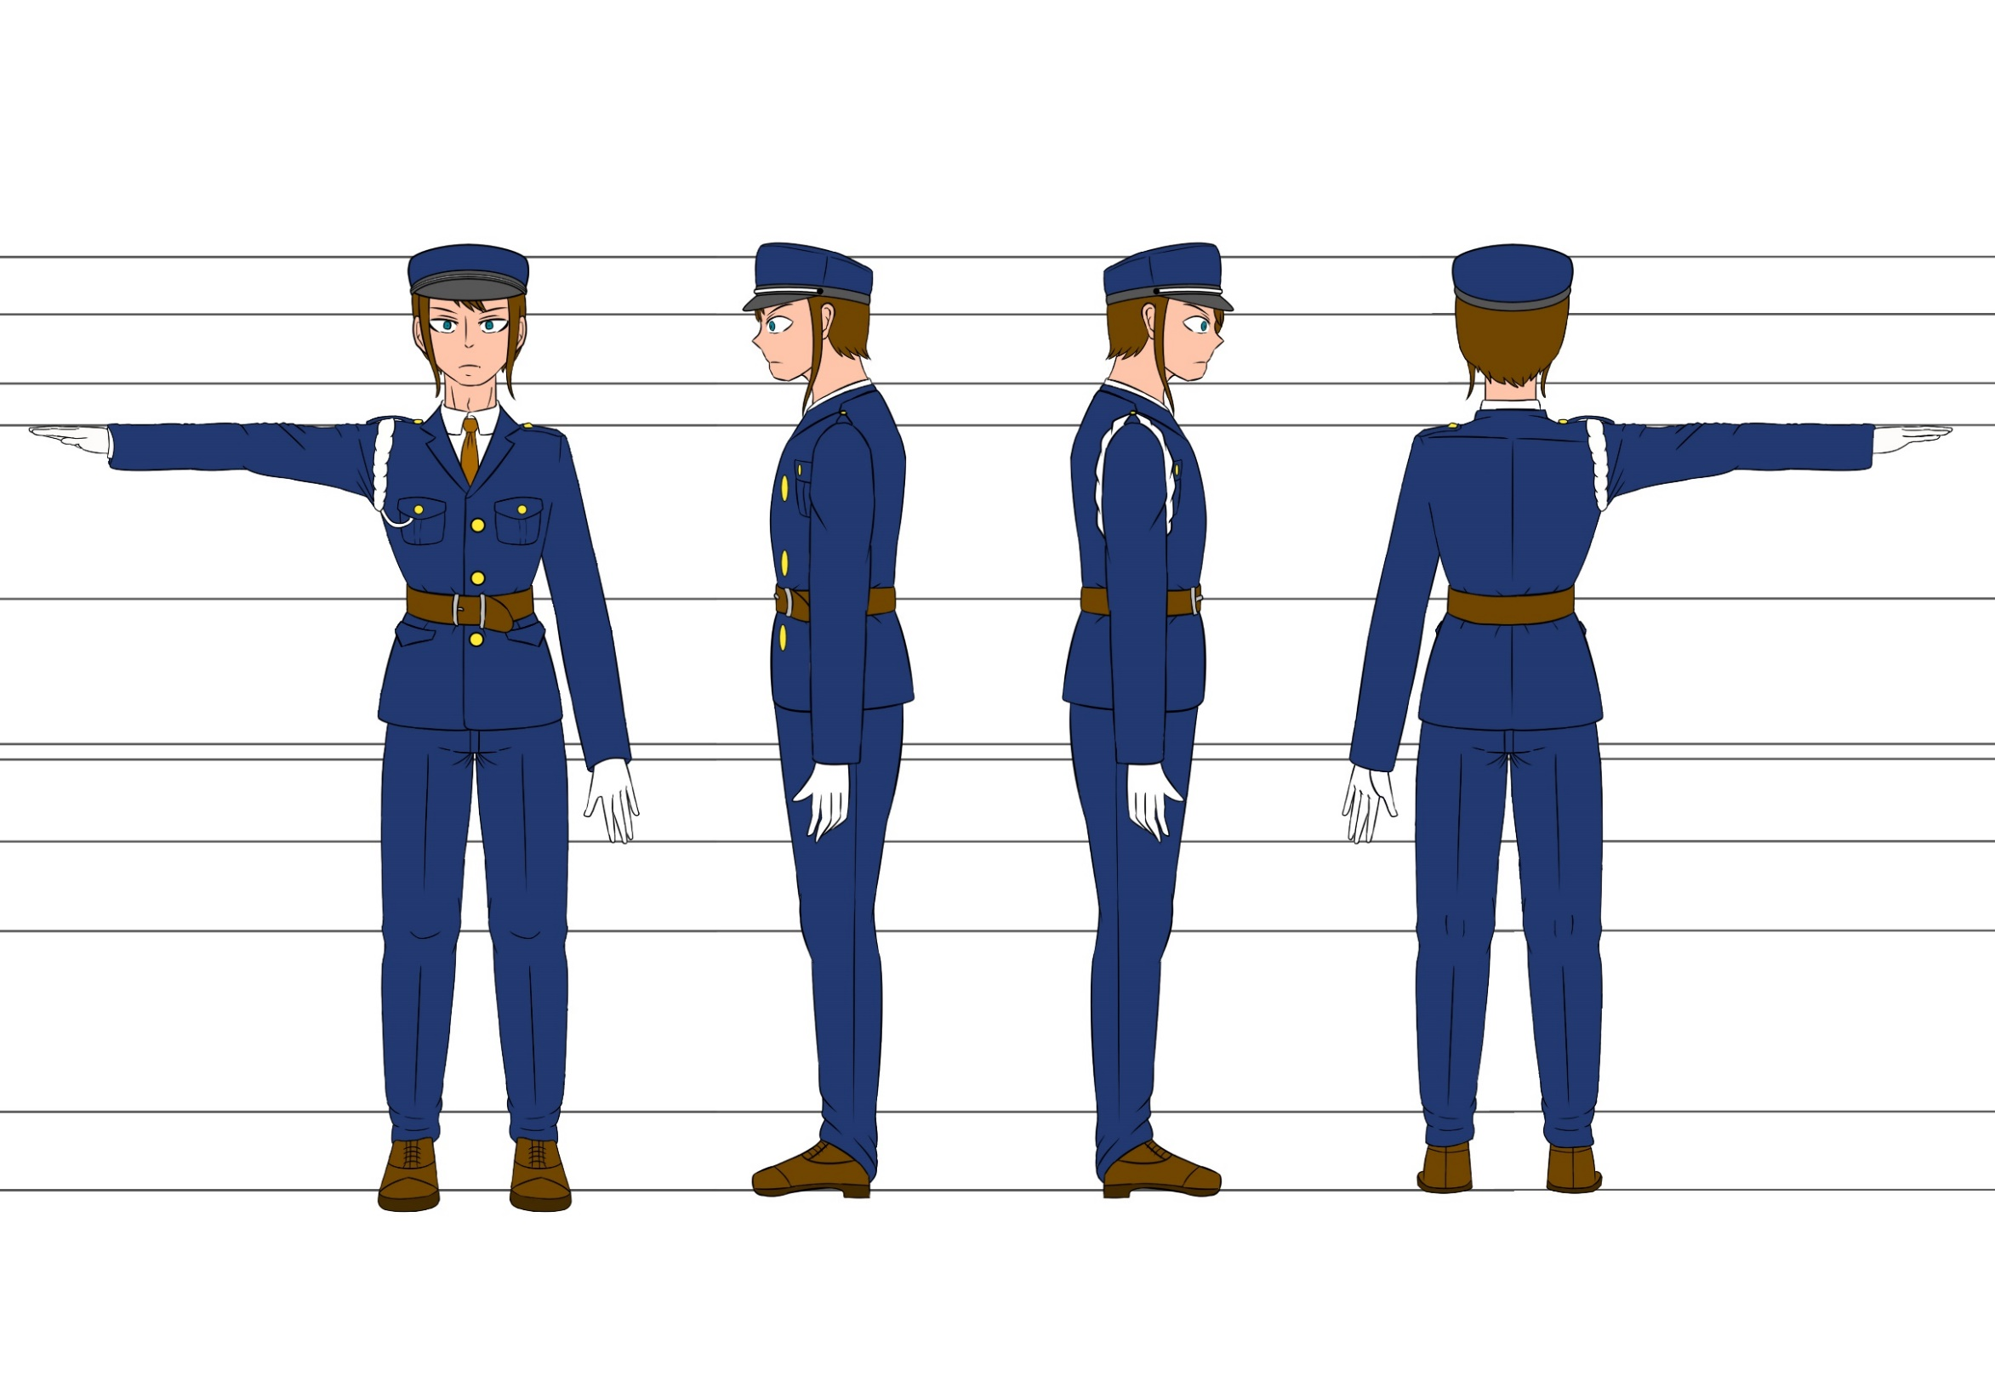
警備員の設定図

